Pràctica L
Informe pràctica L |  |  |  | Data: | 2025-05-02
Grup pràctiques: | 1.2 (G2) Matí - 1r torn |  |  | Parella: | M_01
Alumnes: | Gerard Moreno Mas i Òscar Losada Garcia
1. Descripció de la mostra
La mostra és un orujo de uva blanca de marca "Pazo de Usía". És un líquid transparent (incolor)
i té nombre de lot L-K0804. Té un grau alcohòlic del 40%. Està elaborat per «El Corte Inglés», Orujos Panizo, S.L.
C/ Real, 89 - 49332 Camarzana de Tera - Zamora, Espanya.

És un equip de cromatografia de gasos de la marca Shimadzu model GC-2014 controlat per ordinador. Té també afegit un autosampler AOC-20i (marca Shimadzu) que facilita molt el procés de injecció de les diferents solucions. És especialment útil en aquest cas perquè permet fer la mesura en batch, deixant tot el procés de mesura automatitzat. Detector d'ionització de flama (FID).
Columna Alltech EC-WAP 30 m x 0,25 mm ID x 0,25 µm. Temperatura límit de la columna és 260 ºC.
Temperatura de l'injector a 200 ºC, i el detector a 250 ºC. El cabal d'He (fase mòbil) és de 1,3 mL/min i la relació split de 1:20. Els manòmetres s'ajusten a 2 bar per a l'hidrogen i l'aire comprimit (oxigen) i 6 bar per a l'He.
El gradient de temperatura és
PATRONS: 35 ºC durant 1 min, rampa de 5 ºC/min fins a 60 ºC.
MOSTRA: 35 ºC durant 1 min, rampa de 5 ºC/min fins a 60 ºC, rampa de 90 ºC/min fins a 200 ºC i mantenir 3 min.
2. Descripció de l'equip

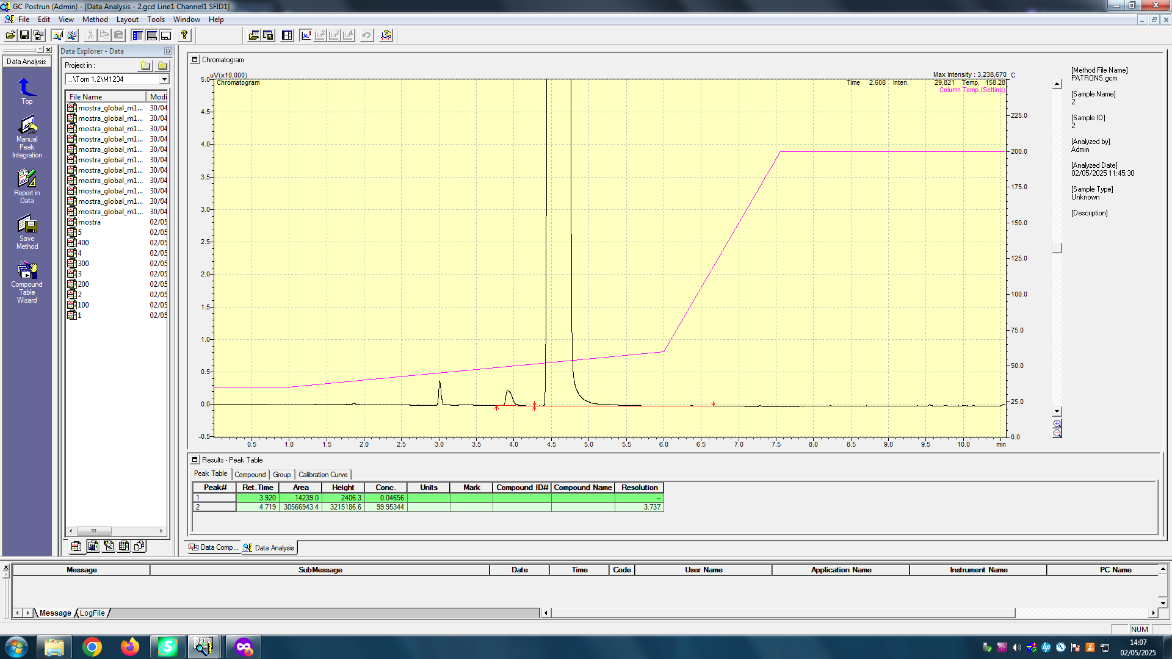
PATRÓ 2. 200 ppm MeOH
Pics i temps de retenció:
3,920 min - Àrea: 14239,0 - MeOH
4,719 min - Àrea: 30566943,4 - EtOH
Observem que els temps de retenció en tots els casos són els mateixos (o molt similars) per al MeOH i EtOH, com esperàvem fent servir el mateix programa d'elució en mateix equip i columna.
3.Adjunta un cromatograma de la mostra i de cadascun dels patrons. Identifica els pics.
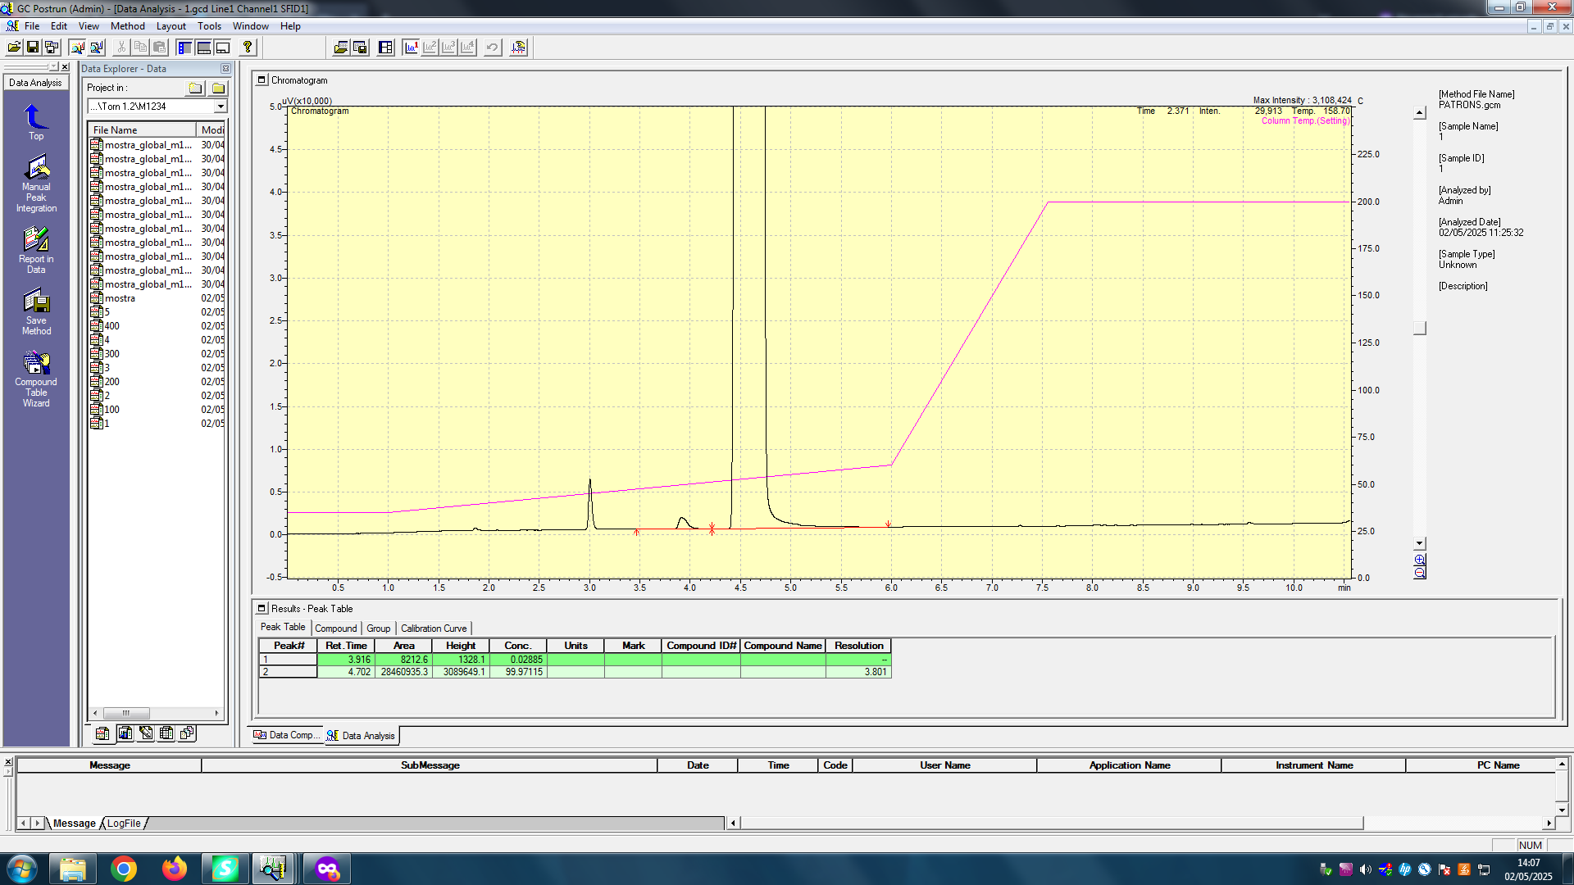
PATRÓ 1. 100 ppm MeOH
Pics i temps de retenció:
3,916 min - Àrea: 8212,6 - MeOH
4,702 min - Àrea: 28460935.3 - EtOH
La identificació es basa en saber que el punt d'ebullició del metnaol és menor a la del etanol (per tant, menys temps de retenció). També que l'etanol té el doble de carbonis (2 respecte 1 del MeOH), per tant el detector FID donarà més senyal. Per útim, que estem afegint un 40% en volum d'etanol absolut, a diferència dels 100-500 ppm dels patrons. Veiem que el segon pic té una àrea molt més gran, que atribuïm a aquests fets.

EtOH
EtOH
MeOH
MeOH

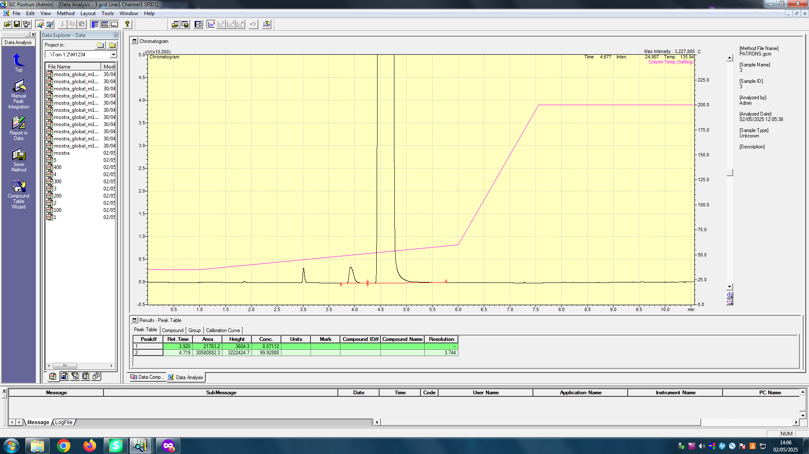
PATRÓ 3. 300 ppm MeOH
Pics i temps de retenció:
3,920 min - Àrea: 21763,2 - MeOH
4,719 min - Àrea: 30580882,3 - EtOH
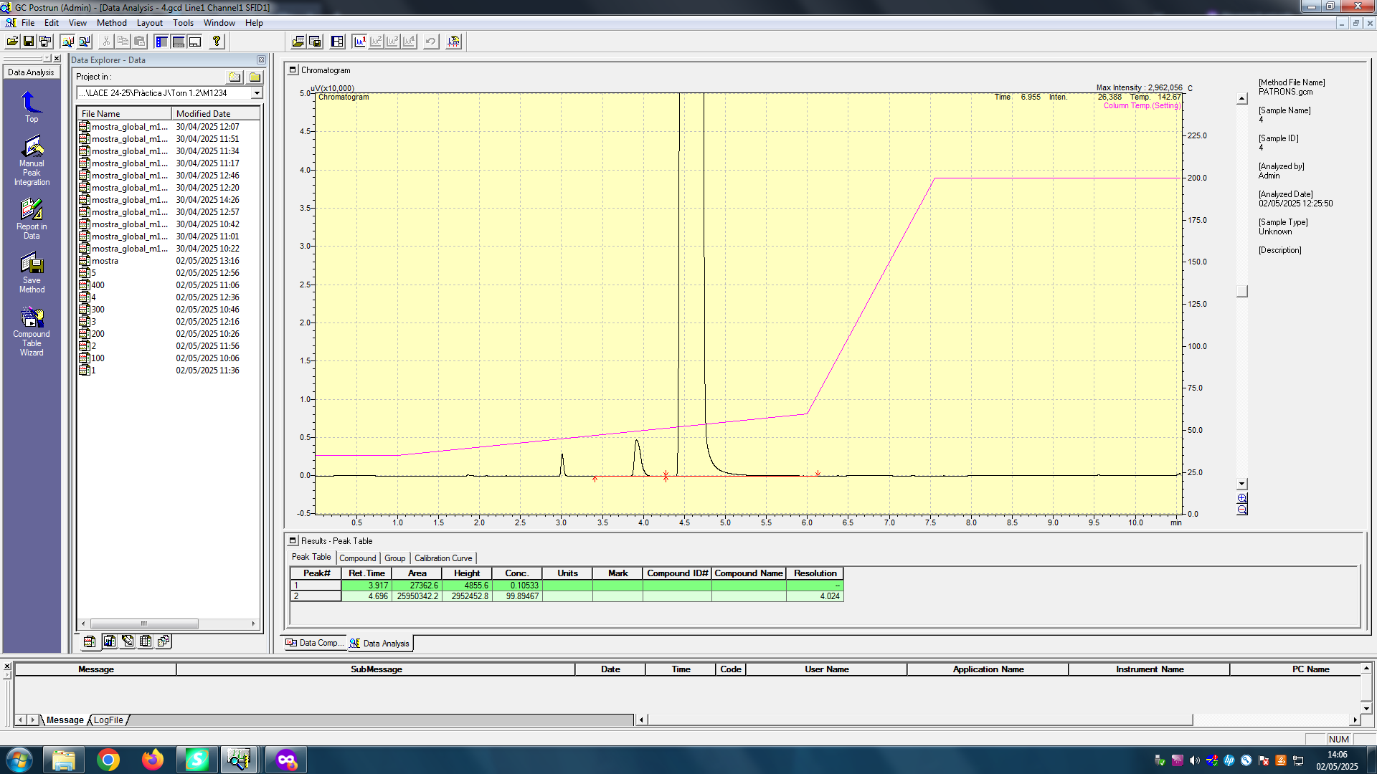
PATRÓ 4. 400 ppm MeOH
Pics i temps de retenció:
3,917 min - Àrea: 27362,6 - MeOH
4,696 min - Àrea: 25950342,2 - EtOH

EtOH
EtOH
MeOH
MeOH


PATRÓ 5. 500 ppm MeOH
Pics i temps de retenció:
3,919 min - Àrea: 34023,5 - MeOH
4,714 min - Àrea: 29414265,7 - EtOH
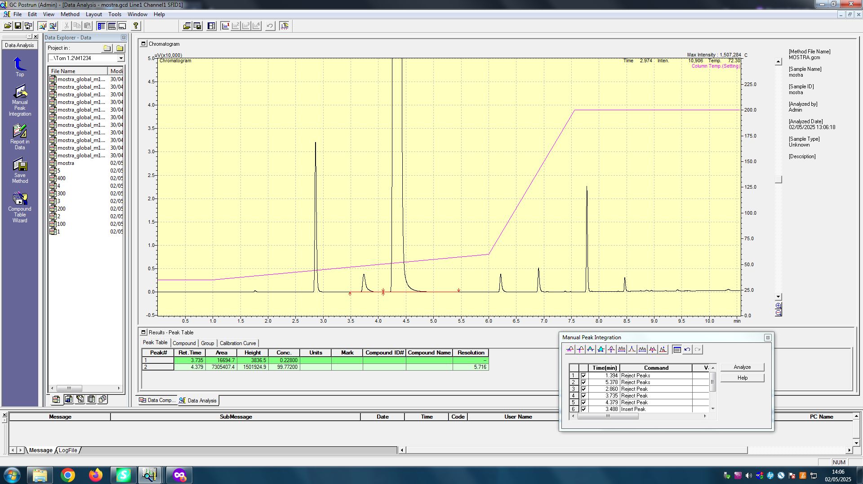
MOSTRA. ? ppm MeOH
Pics i temps de retenció:
3,735 min - Àrea: 16694,7 - MeOH
4,379 min - Àrea: 7305407,4 - EtOH

EtOH
EtOH
MeOH
MeOH

4. Recta de calibratge
4a. Omple les següents dades (pots utilitzar a partir de la columna F d'aquest full excel per fer els càlculs que necessitis per omplir els quadres):
Pes de MeOH= | 493.7 | mg | (500 mg en 100 mL -> 5000 ppm, fem dilució 1/5 -> queda 1000 ppm)
Patró inicial [MeOH] (ppm) | 4937.0 | ppm
Patró estoc/treball [MeOH] (ppm) | 987.4 | ppm
Patró (mL estoc MeOH) | Concentració (ppm) | Àrea pic |  |  |  | y= a + bx
1.0 | 98.7 | 8212.6 |  | En la mesura dels patrons els cromatogrames presenten 3 pics. Un és degut al metanol, |  | b | 66 | 1697 | a
2.0 | 197 | 14239.0 |  | l'altre al etanol que hem afegit en la solució. L'aigua no és, perquè el detector FID només |  | u_b | 1 | 483 | u_a
3.0 | 296 | 21763.2 |  | detecta la presència de carbonis. Per tant és l'acetona que hem utilitzat per a netejar la punta de la xeringa |  | R^2 | 0.998 | 460.62520267 | S_{y/x}
4.0 | 395 | 27362.6 |  | (s'omple el recipient d'acetona i la màquina ho utilitza de neteja). |  | F | 1975.7065699 | 3 | dof
5.0 | 494 | 34023.5 |  |  |  | Ssreg | 419196682.12 | 636526.732 | Ssresid
 |  |  |  | Fem un calibratge de patrons externs i posem el etanol per simular la matriu de la mostra,
 |  |  |  |  |  | y_{avg} | 21120
Corba Calibrat: | pendent | (66 ± 1) ppm-1 |  | Sx/y | 461 | S_{xx} | 97496

 | ord.origen | (1,7 ± 0,5) · 103 |  | n | 5 | S_0 | 8
Calibratge amb patró extern
 |  |  |  |  |  | t_{tab} | 3.182

5. Trobar la concentració i l’interval de confiança del MeOH en l’aiguardent en les unitats descrites en la norma
 | Factor de dilució | Àrea pic | conc.mostra | Int.confiança
MeOH Mostra | 4 | 16694.7 | 915 | 100

El reial decret 1908/1984 en l'article sisè indica que en el aiguardents com l'orujo, no hi ha límit establert de contingut màxim de metanol.
Si més no, podem comparar el valor amb l'antic reial decret 1416/1982, que sí estipula uns màxims legals de metanol per als aiguardents. Concretament, l'aiguardent d'orujo tenia un límit de 3,5 g/L.
En la nostra anàlisi hem trobat que l'orujo conté una quantitat de (0,9 ± 0,1) g/L. Per tant, es troba per sota del límit legal del 1982 (3,5 g/L), tenint en compte també l'interval de confiança.
El "Diario Oficial de la Unión Europea" aprova el 15 de maig de 2019 que el contingut màxim de metanol per a l'aiguardent d'orujo és de 1000 g/hL d'alcohol pur (etanol).
El nostre anàlisi ens diu que tenim
$$0,915\frac{g}{L total}·\frac{100 L total}{40 L etanol}·\frac{100 L etanol}{1 hL etanol}=228,75 \frac{g metanol}{hL etanol}$$
Per tant, (23 ± 3) · 10 g metanol / hL etanol, es troba per sota del límit legal. El producte analitzat complex la normativa europea vigent (i l'espanyola del 1982).
Per tant, no hi ha perill d'intoxicació per metanol bevent aquest orujo!
Caldria fer més patrons i replicats per reduir l'interval de confiança, però que per a aquesta anàlisi, ja ens és suficient aquest nivell de precisió.
[MeOH] AIGUARDENT = | (9 ± 1) · 102 ppm
6. Discutir si el contingut de MeOH està o no per sota del límit establert

